信用交易
融资融券市场交易数据统计(2026-04-13)

标的证券 | 融资融券余额（亿元） | 融资余额（亿元） | 融券余额（亿元） | 融资买入额（亿元） | 融资融券规模变化（亿元） | 融资余额增幅(‰) | 融券余额增幅(%)
统计数据 | 26,307.36 | 26,034.17 | 191.31 | 2,106.08 | 163.32 | 6.19 | 1.25
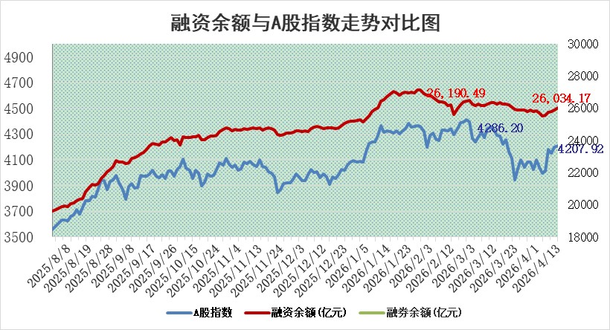

 |  |  |  |  |  |  |  | 305,932,142.23
 |  |  |  |  |  |  |  | 288615228.52
 |  |  |  |  |  |  |  | 288615228.52
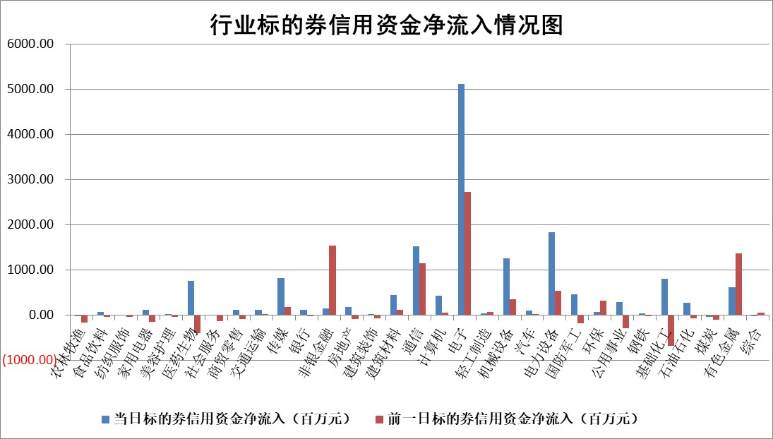

标的基金代码 | 标的基金简称 | 融资余额/市值(%) | 融资余额增幅(%) | 融资买入额/成交金额(%) | （融资余额净增额-融券余额净增额）/市值(‱) | 融券余额降幅(%) | ABS[（融资余额净增额-融券余额净增额）/市值净增额-1](%)
159902 | 华夏中小板ETF | 0.00 | 0.00 | 0.00 | 0.00 | 0.00 | 100.00
159915 | 易方达创业板ETF | 1.53 | 0.84 | 1136.55 | 0.88 | -6.45 | 98.54
159919 | 嘉实沪深300ETF | 0.98 | -0.01 | 0.87 | 0.14 | 8.05 | 94.47
159920 | 华夏恒生ETF | 27.20 | -0.16 | 1.42 | -4.45 | -159.59 | 95.51
159922 | 嘉实中证500ETF | 0.98 | -9.31 | 51.94 | -11.13 | -2.57 | 96.98
159925 | 南方沪深300ETF | 0.25 | 15.43 | 0.27 | 0.60 | -80.88 | 101.05
159928 | 消费ETF | 2.28 | -0.75 | 2.77 | -1.86 | -1.56 | 103.09
159934 | 易方达黄金ETF | 9.57 | -0.16 | 18.16 | -1.54 | 0.00 | 96.60
159939 | 全指信息技术ETF | 0.49 | 21.33 | 207.21 | 4.84 | -201.90 | 97.08
159940 | 全指金融地产ETF | 0.19 | 2.88 | 0.00 | 0.54 | 0.00 | 106.44
159995 | 半导体芯片ETF | 1.51 | -2.16 | 66.37 | -3.68 | -8.14 | 92.23
159997 | 天弘中证电子ETF | 1.16 | -0.66 | 5.14 | -0.77 | 0.00 | 100.25
159998 | 天弘中证计算机主题ETF | 1.03 | 5.90 | 0.36 | 5.74 | 0.00 | 97.50
510050 | 华夏上证50ETF | 2.49 | -1.29 | 67.13 | -3.24 | 0.01 | 91.66
510180 | 华安上证180ETF | 0.35 | 0.10 | 0.50 | 0.02 | -1.00 | 100.10
510880 | 华泰柏瑞红利ETF | 0.54 | -2.74 | 7.54 | -1.44 | 13.58 | 89.87
510900 | 易方达恒生H股ETF | 49.61 | -0.02 | 3.67 | -1.13 | 0.00 | 99.26
511010 | 5年期国债ETF | 1.86 | 0.27 | 0.10 | 0.50 | 0.00 | 80.40
511380 | 可转债及可交换债券ETF | 2.10 | -4.86 | 93.19 | -10.58 | 0.39 | 95.39
512000 | 全指证券ETF | 6.48 | -0.46 | 64.63 | -3.06 | -2.78 | 104.61
512010 | 沪深300医药卫生ETF | 3.51 | 1.16 | 24.57 | 4.07 | 0.49 | 106.03
512070 | 沪深300非银ETF | 2.05 | 1.01 | 939.00 | 2.27 | 44.95 | 103.28
512400 | 南方中证申万有色金属ETF | 1.81 | -3.40 | 3.72 | -6.42 | -0.59 | 85.38
512580 | 广发中证环保产业ETF | 0.37 | -3.55 | 0.13 | -1.35 | 0.00 | 101.87
512660 | 国泰中证军工ETF | 2.58 | 2.68 | 6.43 | 6.08 | -2.21 | 69.00
512800 | 华宝中证银行ETF | 4.16 | -0.47 | 3.94 | -2.73 | -7.58 | 96.57
512980 | 广发中证传媒ETF | 2.77 | 0.67 | 404.34 | 2.05 | 1.93 | 101.08
515030 | 华夏中证新能源汽车ETF | 0.81 | 16.66 | 2.79 | 11.05 | -2.52 | 94.18
515050 | 华夏中证5G通信主题ETF | 0.94 | -10.46 | 10.18 | -11.18 | -0.50 | 133.71
515070 | 华夏中证人工智能ETF | 1.09 | -4.49 | 2.56 | -5.11 | 0.00 | 93.25
标的股票比较指标 |  | 融资余额/流通A股市值(%) | 融资余额增幅(%) | 融资买入额/成交金额(%) | （融资余额净增额-融券余额净增额）/流通A股市值(‱) | 融券余额降幅(%) | ABS[（融资余额净增额-融券余额净增额）/流通A股市值净增额-1](%)
前十名标的个股 |  | 福建水泥 | 和胜股份 | 皖仪科技 | 和胜股份 | 长华化学 | 美硕科技
 |  | 木林森 | 海思科 | 大亚圣象 | 朗科科技 | 联芸科技 | 天赐材料
 |  | 信凯科技 | 来伊份 | 福安药业 | 泽润新能 | 神宇股份 | 新亚电缆
 |  | 安联锐视 | 奥尼电子 | 江航装备 | 铭普光磁 | 兰剑智能 | 金杨股份
 |  | 超颖电子 | 中材科技 | 富信科技 | 富信科技 | 强力新材 | 来伊份
 |  | 天马科技 | 巨人网络 | 楚天高速 | 来伊份 | 中南文化 | 河钢资源
 |  | 索辰科技 | 富满微 | 光峰科技 | 同宇新材 | 通润装备 | 瀚川智能
 |  | 星云股份 | 皖仪科技 | 百联股份 | 锴威特 | 鹿山新材 | 众捷汽车
 |  | 福星股份 | 潜能恒信 | 福瑞达 | 二六三 | 宝丽迪 | 艾芬达
 |  | 鸿铭股份 | 朗科科技 | 天玛智控 | 富满微 | 江苏北人 | 永兴股份
后十名标的个股 |  | 山东章鼓 | 燕京啤酒 | 海泰科 | 宏德股份 | 惠柏新材 | 泰坦科技
 |  | 恒信东方 | 中国动力 | 甘肃能化 | 通用电梯 | 三维通信 | 誉衡药业
 |  | 司尔特 | 宏德股份 | 安诺其 | 安乃达 | 上海九百 | 腾达科技
 |  | 德邦股份 | 华纳药厂 | 山东章鼓 | 威尔高 | 久盛电气 | 祥源新材
 |  | 集友股份 | 智立方 | 恒信东方 | 长江通信 | 光庭信息 | 大地海洋
 |  | 达华智能 | 华绿生物 | 司尔特 | 骏鼎达 | 福达股份 | 通达海
 |  | 京山轻机 | 长江通信 | 德邦股份 | 金晶科技 | 新柴股份 | 尤洛卡
 |  | 得润电子 | 弘景光电 | 集友股份 | 智立方 | 荣科科技 | 恒工精密
 |  | 金通灵 | 洪田股份 | 达华智能 | 圣阳股份 | 新锦动力 | 东南电子
 |  | 人福医药 | 圣阳股份 | 京山轻机 | 星环科技 | 山西高速 | 三江购物
说明：1.以上普通交易数据和信用交易数据皆以交易日收盘后数据为基准；2.上述标的证券总数据只计算标的证券市场总数据，不包括从标的证券中调出去标的证券数据，所以与交易所公布的总值略有不同； 3.上述行业采用申万一级行业分类；4.以上标的基金和标的个股中比较的6个指标值中：前5个（从左至右）为正向指标，值越大排名越靠前；第6个为逆向指标，值越小，排名越靠前；5.第6个指标中ABS[]表示求绝对值，其主要用于考量信用资金相对净流入对股价相对净变化的贡献程度；6.数据来源：wind，交易所。

 |  |  |  | 证券代码 | 新增融资余额 | 融资买入额 | 融资买入增幅前10
 |  | 1 | 西部建设 | 002302 | 80643953 | 177472374 | 41%
 |  | 2 | 天键股份 | 301383 | 27855096 | 56831811 | 39%
 |  | 3 | 井松智能 | 688251 | 7040854 | 13763946 | 27%
 |  | 4 | 国电电力 | 600795 | 116116226 | 151740647 | 23%
 |  | 5 | 华立科技 | 301011 | 9342856 | 31199107 | 23%
 |  | 6 | 捷邦科技 | 301326 | 9066090 | 22350547 | 22%
 |  | 7 | 海利尔 | 603639 | 19864834 | 35520613 | 20%
 |  | 8 | 华研精机 | 301138 | 7597460 | 13339451 | 16%
 |  | 9 | 鹏辉能源 | 300438 | 83773067 | 304558811 | 16%
 |  | 10 | 建科股份 | 301115 | 7106455 | 29879412 | 15%

